F.7.8_GUI
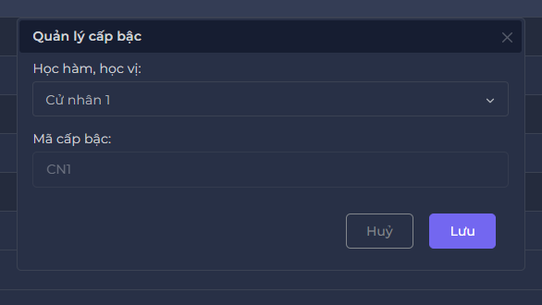
Backlog ID | Backlog Item | User Story Description | Acceptance Criteria
PB_44 | Cập nhật cấp bậc học vị | Với tư cách là BCN Khoa, tôi muốn cập nhật thứ hạng học vị để tôi có thể chỉnh sửa thông tin của thứ hạng học vị để quản lý thứ hạng học vị để quản lý thù lao | AC01 | Chỉ hội đồng Khoa mới có thể cập nhật cấp bậc bằng cấp học thuật.
 |  |  | AC02 | Tất cả các trường trên biểu mẫu là bắt buộc. Nếu có vi phạm, hệ thống hiển thị thông báo lỗi ngay bên dưới trường vi phạm. Thông báo lỗi sẽ tự động biến mất sau khi người dùng điều chỉnh dữ liệu chính xác.
 |  |  | AC03 | Mã cấp bậc bằng cấp học thuật không được phép cập nhật.
 |  |  | AC04 | Người dùng phải chọn học hàm, học vị có trong hệ thống đã tạo trước đó.
 |  |  | AC05 | Sau khi lưu dữ liệu nhập thành công, hệ thống đóng form Cập nhật, hiển thị thông báo ""Cập nhật thành công!"" ở góc trên bên phải màn hình & tự động ẩn sau 5 giây.
 |  |  | AC06 | Giao diện cập nhật cấp bậc được mở dưới dạng cửa sổ bật lên và người dùng có thể tự do di chuyển biểu mẫu (có thể kéo được). Người dùng không thể thao tác với các chức năng ở cập nhật cấp bậc.
 |  |  | AC07 | BCN Khoa có thể chọn "hủy" hoặc dấu "x" trên thanh cập nhật cấp bậc hệ thống sẽ quay lại trang học vị, hàm vị.
 |  |  | AC08 | Kiểm tra tài liệu đã qua + Kiểm tra chức năng: Đạt + Kiểm tra tích hợp: Đạt

